Sheet1
컬럼명 정리

1번 | 5개시도 경찰서 관할경계

2번 | 5개시도 치안안전센터 관할경계

3번 | 설문지
문1. 선생님께서 생활하시는 지역은 절도․폭력 등과 같은 범죄로부터 현재 얼마나 안전하다고 생각하십니까? 안전한 정도를 0에서 10점 만점 기준으로 평가한다면 몇 점을 주시겠습니까? (참고로 0점은 ‘매우 불안전’, 10점은 ‘매우 안전’에 가깝습니다.)
문2. 선생님께서 생활하시는 지역은 강도․살인 등과 같은 범죄로부터 현재 얼마나 안전하다고 생각하십니까? 안전한 정도를 0에서 10점 만점 기준으로 평가한다면 몇 점을 주시겠습니까? (0점은 ‘매우 불안전’, 10점은 ‘매우 안전’에 가깝습니다.)
문3. 선생님께서 생활하시는 지역은 교통사고로부터 현재 얼마나 안전하다고 생각하십니까? 안전한 정도를 0에서 10점 만점 기준으로 평가한다면 몇 점을 주시겠습니까? (0점은 ‘매우 불안전’, 10점은 ‘매우 안전’에 가깝습니다.)
문4. 선생님께서 생활하시는 지역은 기초질서․집회시위질서 등 법질서가 현재 얼마나 잘 지켜진다고 생각하십니까? 법질서 준수 정도를 0에서 10점 만점 기준으로 평가한다면 몇 점을 주시겠습니까? (0점은 ‘전혀 지켜지지 않는다’, 10점은 ‘매우 잘 지켜진다’에 가깝습니다)
문5. 선생님께서는 범죄안전, 교통사고 안전, 법질서 준수 등 지금까지 모든 문항을 고려해 볼 때, 선생님께서 생활하시는 지역이 현재 얼마나 안전하다고 생각하십니까? 안전한 정도를 0에서 10점 만점 기준으로 평가한다면 몇 점을 주시겠습니까? (0점은 ‘매우 불안전’, 10점은 ‘매우 안전’에 가깝습니다.)

4번 | 체감안전도_통계

5번 | 112신고

6번 | 범죄발생원표

 |  | dd

7번 | 범죄검거원표

8번 | 범죄피의자원표

9번 | 5개시도_보안등현황

10번 | 5개시도_CCTV설치현황

11번 | 5개시도_교통사고현황

12번 | 경찰서별 지구대별 인원현황

13번 | 5개시도 화재발생통계

14번 | 5개시도 성연령별 총인구분포

15번 | 5개시도 1인가구수

16번 | 5개시도 인구데이터(외국인)
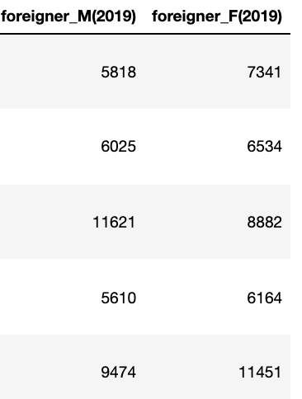

17번 | 5개시도 기초수급자현황

18번 | 5개시도 자살율
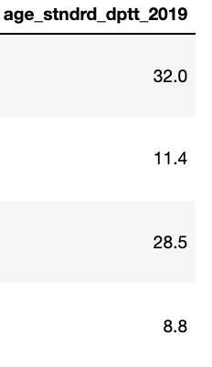

19번 | 5개시도 최종학력통계

20번 | 5개시도 공원현황

21번 | 5개시도 유흥업소 단란주점현황

22번 | 5개시도 비상벨현황

23번 | 5개시도 종관관측기상(2017-2020)

24번 | 5개시도 도로명주소

27번 | 5개시도 설문결과데이터(2017-2018)

전처리 후

